Sheet
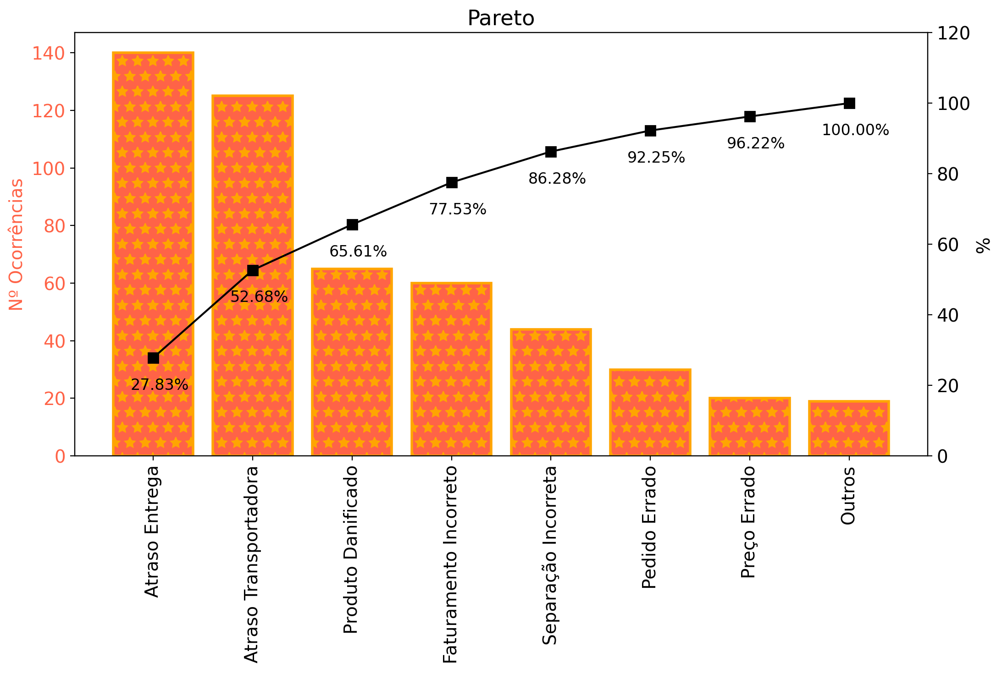
Tipo de Falha | Nº de Ocorrências | Fr(%) | Fr Acumulada (%)
Atraso Entrega | 140 | 0.27833001988 | 0.27833001988
Atraso Transportadora | 125 | 0.24850894632 | 0.5268389662
Produto Danificado | 65 | 0.12922465209 | 0.65606361829
Faturamento Incorreto | 60 | 0.11928429423 | 0.77534791252
Separação Incorreta | 44 | 0.087475149105 | 0.86282306163
Pedido Errado | 30 | 0.059642147117 | 0.92246520875
Preço Errado | 20 | 0.039761431412 | 0.96222664016
Outros | 19 | 0.037773359841 | 1
Total | 503 | 1 | -

